关系图
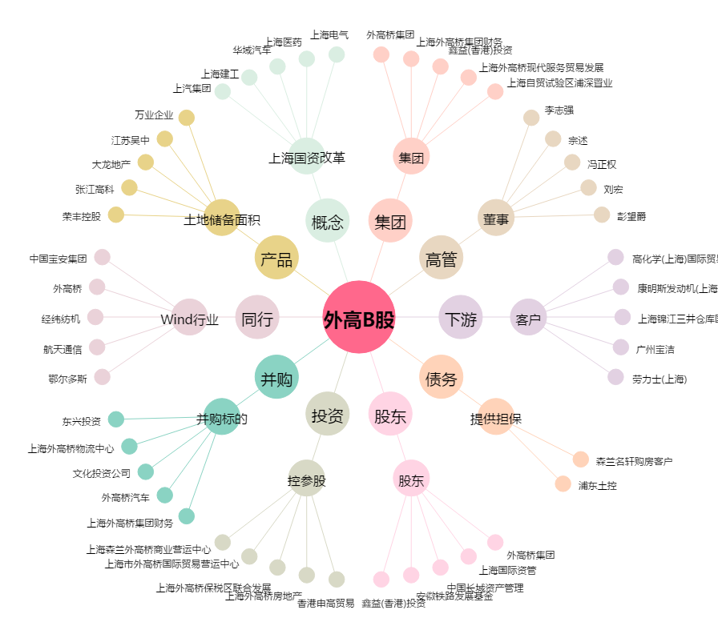
外高B股[900912.SH] - 关系概览图

